det ordo 2x2
DETERMINAN MATRIKS

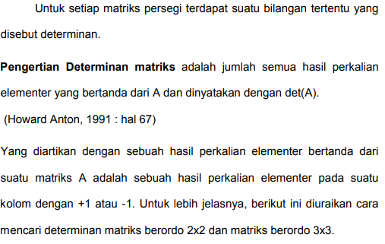

 |  |  |  | contoh soal
 |  |  |  | A | 2 | 5 | -12
 |  |  |  |  | 4 | 4

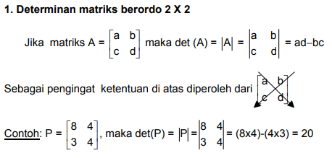
 |  |  |  | B | -2 | 4 | -38
 |  |  |  |  | 6 | 7

Contoh: | P = | 5 | 6
 |  | 4 | 9

 | det P = | 21

det ordo 3x3-M.Sarrus
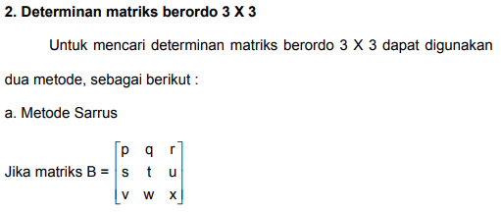

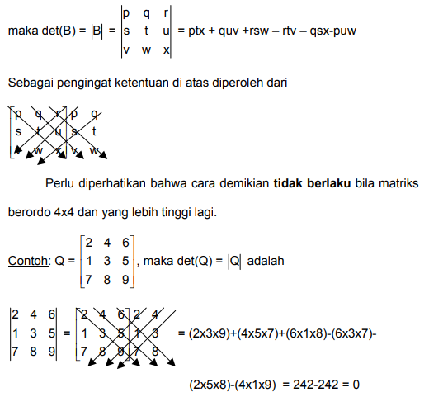

 |  |  |  |  |  | CONTOH SOAL

 |  |  |  |  |  | A | 4 | 6 | 3 | 4 | 6
 |  |  |  |  |  |  | 1 | 8 | 2 | 1 | 8 | 101
 |  |  |  |  |  |  | 2 | 1 | 5 | 2 | 1

 |  |  |  |  |  | B | 7 | 1 | 2 | 7 | 1
 |  |  |  |  |  |  | 3 | 8 | 1 | 3 | 8 | 181
 |  |  |  |  |  |  | 5 | 9 | 5 | 5 | 9

2 | 4 | 6 | 2 | 4
1 | 3 | 5 | 1 | 3 | 0
7 | 8 | 9 | 7 | 8

